Hoja1
FEBRERO |  | MARZO |  | ABRIL |  | MAYO

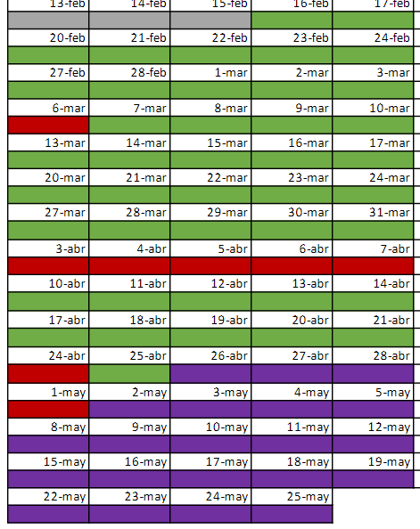
2023-02-20 | TEMA 1.1 - Conceptos y Herramientas básicas | 2023-03-06 | FESTIVO | 2023-04-03 | FESTIVO | 2023-05-01 | FESTIVO
2023-02-21 | Tema 1.2 - Valores de un buen programador | 2023-03-07 | Práctica Herencia | 2023-04-04 | FESTIVO | 2023-05-02
2023-02-22 | Tema 1.3 - El lenguaje Csharp | 2023-03-08 | Ejercicio juego TREN EN RAYA | 2023-04-05 | FESTIVO | 2023-05-03
2023-02-23 | Práctica básicos | 2023-03-09 | Ejercicio juego TREN EN RAYA | 2023-04-06 | FESTIVO | 2023-05-04
2023-02-24 | Tema 2.1 - El lenguaje de c# | 2023-03-10 | Ejercicio juego OCA | 2023-04-07 | FESTIVO | 2023-05-05

2023-02-27 | Tema 2.1 - El lenguaje de c# y Practica avanzados c# | 2023-03-13 | Tema 2.3 - Explicar principios SOLID y ejs de Enums | 2023-04-10 | Ejercicios BBDD | 2023-05-08
2023-02-28 | Tema 2.2 - Principios de OOP | 2023-03-14 | Tema 2.4 - Explicar Datetime y ejercicios enum | 2023-04-11 | Ejercicios BBDD, herencia, polimorfismo y Linq | 2023-05-09
2023-03-01 | Practica OOP | 2023-03-15 | Práctica Enum y DateTime | 2023-04-12 | Ejercicios BBDD, herencia, polimorfismo y Linq | 2023-05-10
2023-03-02 | Practica OOP | 2023-03-16 | Dejar tiempo para los ejercicios, corregir y empezar con el juego de la ruleta de la suerte | 2023-04-13 | Ejercicios BBDD, herencia, polimorfismo y Linq | 2023-05-11
2023-03-03 | Practica OOP | 2023-03-17 | Práctica de Hilos y ejercicio juego RULETA DE LA SUERTE | 2023-04-14 |  | 2023-05-12

 |  | 2023-03-20 | Tema 2.4 - Explicar Excepciones, Expresiones Lambda, LINQ y REGEX | 2023-04-17 |  | 2023-05-15
 |  | 2023-03-21 | Tema 2.4 - Explicar ficheros y Convencion de nombres | 2023-04-18 |  | 2023-05-16
 |  | 2023-03-22 | Practica ficheros.txt | 2023-04-19 |  | 2023-05-17
 |  | 2023-03-23 | Practica ficheros.txt | 2023-04-20 |  | 2023-05-18
 |  | 2023-03-24 | Tema 2.5 - ClosedXML | 2023-04-21 |  | 2023-05-19

 |  | 2023-03-27 | Ejercicios ClosedXML | 2023-04-24 | FESTIVO | 2023-05-22
 |  | 2023-03-28 | Ejercicios ClosedXML | 2023-04-25 |  | 2023-05-23
 |  | 2023-03-29 | Hacer Ejercicios de Ficheros y Linq | 2023-04-26 |  | 2023-05-24
 |  | 2023-03-30 | Temario BBDD y ejercicios | 2023-04-27 |  | 2023-05-25
 |  | 2023-03-31 | Temario BBDD y ejercicios | 2023-04-28

